Лист2
 |  |  |  |  | 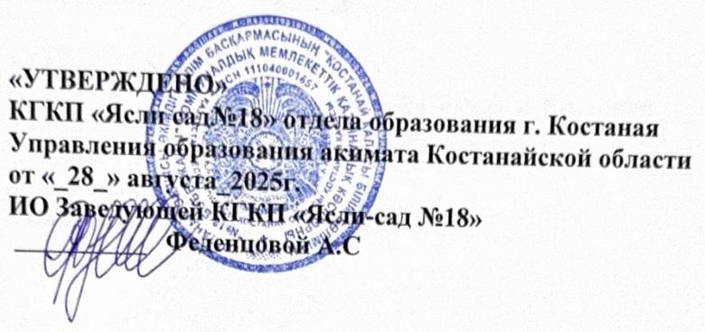
Перспективный план присвоения (подтверждения) квалификационной категории педагогам на 2025-2026 учебный год
№ | Наименование организации образования (полностью) | ФИО педагогического работника или приравненного к нему лица | Должность | Очередная/ досрочная | Дата последней аттестации | Язык сдачи ОЗП (если без ОЗП - указать основание) | Электронный адрес
1 | КГКП «Ясли-сад №18 отдела образования города Костаная» Управления образования акимата Костанайской области | Алимханова Алмагуль Алимхановна | воспитатель | очередная( не реже одного раза в пять лет повышали/подтверждали уровень квалификационной категории) | "Педагог - модератор" №43 от 07.08.2025 | ОЗП казахский | sad18@kst-goo.kz
2 | КГКП «Ясли-сад №18 отдела образования города Костаная» Управления образования акимата Костанайской области | Асылбекова Нүргүл Сеймбайқызы | воспитатель | очередная( не реже одного раза в пять лет повышали/подтверждали уровень квалификационной категории) | Приказ №59 л/с от 14.10.2024 имеют квалификационную категорию «педагог» |  | sad18@kst-goo.kz
3 | КГКП «Ясли-сад №18 отдела образования города Костаная» Управления образования акимата Костанайской области | Гудожникова Татьяна Валерьевна (совместитель) | музыкальный руководитель | очередная( не реже одного раза в пять лет повышали/подтверждали уровень квалификационной категории) | "Педагог - модератор" № 17 от 06.08.2025 | ОЗП русский | sad18@kst-goo.kz
4 | КГКП «Ясли-сад №18 отдела образования города Костаная» Управления образования акимата Костанайской области | Ишбулдина Галина Николаевна | воспитатель | очередная( не реже одного раза в пять лет повышали/подтверждали уровень квалификационной категории) | "Педагог - эксперт" №1251 от 22.12.2021 | ОЗП русский | dina.e.71@mail.ru
5 | КГКП «Ясли-сад №18 отдела образования города Костаная» Управления образования акимата Костанайской области | Макубаева Айслу Маратовна | воспитатель | очередная( не реже одного раза в пять лет повышали/подтверждали уровень квалификационной категории) | "Педагог - модератор" №43 от 07.08.2025 | ОЗП казахский | sad18@kst-goo.kz
6 | КГКП «Ясли-сад №18 отдела образования города Костаная» Управления образования акимата Костанайской области | Мендыбаева Нургуль Уалихановна | воспитатель | очередная( не реже одного раза в пять лет повышали/подтверждали уровень квалификационной категории) | "Педагог - модератор" №43 от 07.08.2025 | ОЗП казахский | sad18@kst-goo.kz
7 | КГКП «Ясли-сад №18 отдела образования города Костаная» Управления образования акимата Костанайской области | Мазурок Наталья Владимировна(совместитель) | педагог-психолог | очередная( не реже одного раза в пять лет повышали/подтверждали уровень квалификационной категории) | "Педагог - модератор" №979 от 29.07.2022 | ОЗП русский | sad18@kst-goo.kz
8 | КГКП «Ясли-сад №18 отдела образования города Костаная» Управления образования акимата Костанайской области | Оразалина Сабина Акимбаевна(совместитель) | музыкальный руководитель | очередная( не реже одного раза в пять лет повышали/подтверждали уровень квалификационной категории) | Педагог - эксперт №724 от 16.07.2021 | ОЗП казахский | sad18@kst-goo.kz
9 | КГКП «Ясли-сад №18 отдела образования города Костаная» Управления образования акимата Костанайской области | Оспанова Назира Амангельдиновна | учитель казахского языка | очередная( не реже одного раза в пять лет повышали/подтверждали уровень квалификационной категории) | "Педагог - модератор" №72/2 от 29.08.2024 | ОЗП казахский | sad18@kst-goo.kz
10 | КГКП «Ясли-сад №18 отдела образования города Костаная» Управления образования акимата Костанайской области | Файзулина Мария Руслановна | воспитатель | очередная( не реже одного раза в пять лет повышали/подтверждали уровень квалификационной категории) | "Педагог - модератор" №13 от 29.08.2024 | ОЗП русский | sad18@kst-goo.kz
11 | КГКП «Ясли-сад №18 отдела образования города Костаная» Управления образования акимата Костанайской области | Феденцова Анна Сергеевна | воспитатель | очередная( не реже одного раза в пять лет повышали/подтверждали уровень квалификационной категории) | "Педагог - модератор" №72/2 от 29.08.2024 | ОЗП русский | sad18@kst-goo.kz
12 | КГКП «Ясли-сад №18 отдела образования города Костаная» Управления образования акимата Костанайской области | Шамшина Елена Викторовна(совместитель) | логопед | очередная( не реже одного раза в пять лет повышали/подтверждали уровень квалификационной категории) | "Педагог - модератор" №93 от 29.08.2024 | ОЗП русский | sad18@kst-goo.kz

